상품제안서
야노쉬 골드큐빅 커피잔세트 | 상품코드: S25453

 |  |  |  |  |  |  | 02-713-8555 | www.synergygift.co.kr
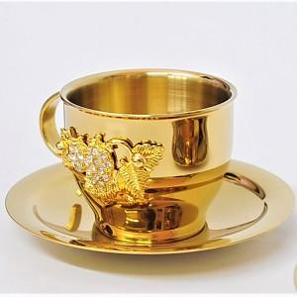

【상세/제작정보】 | <p style="text-align: center; " align="center"><span id="husky_bookmark_end_1674179620858"></span>스텐레스18-10 재질로 이중 진공으로 만들어</p><p style="text-align: center; " align="center">열전도 낮아져 뜨겁지 않게 하였으며 변색없이 오래도록 사용 가능합니다</p><p style="text-align: center; " align="center">티타늄 도금되었고, 잔 측면 딸기문양에 큐빅처리되어 고급스럽습니다​&nbsp;</p>

【인쇄/포장옵션】 | 레이저 / 포장지포장

【공급단가】 | 수량 | 10~ | 50~ | 100~ | 300~ | 500~
*VAT별도 | 단가 | 63,450원 | 58,800원 | 56,250원 | 54,000원 | 52,650원

【상품 URL】 | https://www.synergygift.co.kr:443/src/goods_detail.php?gdno=25453

